상품제안서
비노 전동 와인오프너 | 상품코드: S44826

 |  |  |  |  |  |  | 02-713-8555 | www.synergygift.co.kr
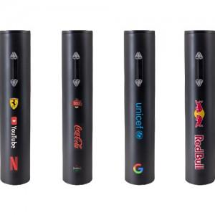 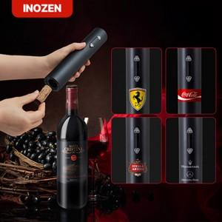 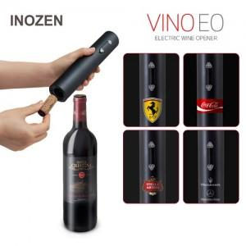

【상세/제작정보】

【인쇄/포장옵션】 | 레이저, 풀칼라 / 포장불가능

【공급단가】 | 수량 | 35~ | 100~ | 300~ | 1,000~ | 3,000~
*VAT별도 | 단가 | 8,090원 | 7,650원 | 7,350원 | 7,050원 | 6,900원

【상품 URL】 | https://www.synergygift.co.kr:443/src/goods_detail.php?gdno=44826

